2020_01_data
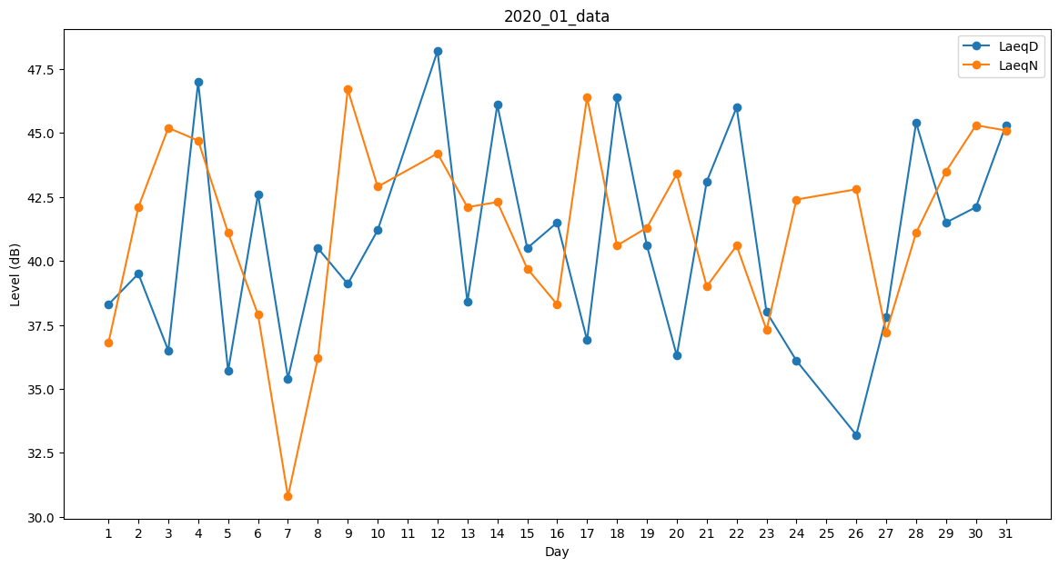
Day | LaeqD | LaeqN
1 | 38.3 | 36.8
2 | 39.5 | 42.1
3 | 36.5 | 45.2
4 | 47 | 44.7
5 | 35.7 | 41.1
6 | 42.6 | 37.9
7 | 35.4 | 30.8
8 | 40.5 | 36.2
9 | 39.1 | 46.7
10 | 41.2 | 42.9
11 | 34.8 | 0
12 | 48.2 | 44.2
13 | 38.4 | 42.1
14 | 46.1 | 42.3
15 | 40.5 | 39.7
16 | 41.5 | 38.3
17 | 36.9 | 46.4
18 | 46.4 | 40.6
19 | 40.6 | 41.3
20 | 36.3 | 43.4
21 | 43.1 | 39
22 | 46 | 40.6
23 | 38 | 37.3
24 | 36.1 | 42.4
25 | 0 | 0
26 | 33.2 | 42.8
27 | 37.8 | 37.2
28 | 45.4 | 41.1
29 | 41.5 | 43.5
30 | 42.1 | 45.3
31 | 45.3 | 45.1

